RELATORIO
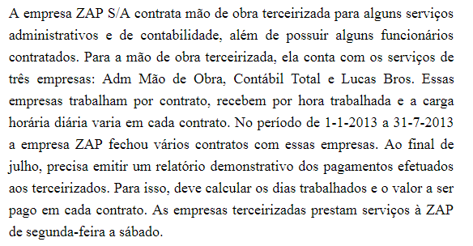
ZAP S/A - CONTROLE DE PAGAMENTOS ÀS EMPRESAS TERCEIRIZADAS
PERÍODO: 01/01/2013 A 31/07/2013
VALOR/HORA: | R$ 55.00

EMPRESA | ÁREA | DATA INÍCIO CONTRATO | DATA TÉRMINO CONTRATO | CARGA HORÁRIA DIÁRIA | DIAS ÚTEIS | VALOR DO CONTRATO
ADM MÃO DE OBRA | Administrativa | 2013-01-01 | 2013-02-27 | 6 | 47 | R$ 15,510.00
CONTÁBIL TOTAL | Contabilidade | 2013-01-10 | 2013-02-13 | 6 | 28 | R$ 9,240.00
LUCAS BROS | Administrativa | 2013-03-03 | 2013-04-10 | 8 | 32 | R$ 14,080.00
CONTÁBIL TOTAL | Contabilidade | 2013-03-20 | 2013-04-15 | 4 | 22 | R$ 4,840.00
LUCAS BROS | Contabilidade | 2013-05-02 | 2013-05-30 | 4 | 24 | R$ 5,280.00
ADM MÃO DE OBRA | Administrativa | 2013-05-11 | 2013-05-18 | 6 | 7 | R$ 2,310.00
ADM MÃO DE OBRA | Administrativa | 2013-06-01 | 2013-06-20 | 8 | 17 | R$ 7,480.00
LUCAS BROS | Administrativa | 2013-06-10 | 2013-07-05 | 6 | 23 | R$ 7,590.00
CONTÁBIL TOTAL | Contabilidade | 2013-06-11 | 2013-06-23 | 4 | 11 | R$ 2,420.00
LUCAS BROS | Administrativa | 2013-07-10 | 2013-07-23 | 4 | 12 | R$ 2,640.00
ADM MÃO DE OBRA | Administrativa | 2013-07-15 | 2013-07-31 | 8 | 15 | R$ 6,600.00

Função
